厨房设备
城东幼儿园2026年设备采购（电器设备）
序号 | 名称 | 规格参数 | 单位 | 数量 | 综合单价 | 金额 | 参考样式
一 | 班级 |  |  |  |  | 36000
1 | 班级消毒柜 | 长570mm，宽480mm,高1610mm;容量398L 面板材质：钢化玻璃，内胆材质：钢化玻璃 加厚承重防锈无磁层架；201不锈钢 紫外线+热风循环控干； 负离子消毒杀菌； 130度高温消毒； 额定电压220V/50HZ； 额定功率1100W 8k镜面无磁内胆； 201不锈钢层架； 上室65度暖盘功能 ；下室125度高温消毒 | 台 | 18 | 2000 | 36000 | 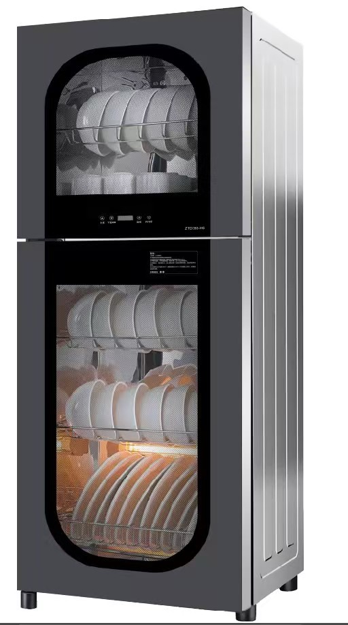
二 | 面点间 |  |  |  |  | 15500
1 | 食堂烤箱 | 长1650mm,高1675mm，深965mm 容量：三层九盘 控温：室温—400摄氏度 功率/电压：21KW/380V； 尺寸 : 1280x860x1700mm额度功率：25.2KW 远红外发热管；耐高温玻璃视窗； 两侧加厚保温棉层；智能数控面板，升级版PID配置芯片； 额定电压380V；额定功率24KW 优化把手设计，耐高温玻璃可视窗，加厚底板，以及加厚保温层,使保温效果更出众，同时避免外箱过热导致烫伤，每层独立电脑版控制，高效加热管，立体加温，电子式智能超温模块判断更精准避免温度失控损坏设备，烤箱温度：0-380℃ 面板不锈钢，四周镀锌板，内部四周镀锌板，底部铁板，上下每层各6根加热管，一层12根，共36根加热管，每层独立控温，可烘烤到400度 | 台 | 1 | 9500 | 9500
2 | 食堂冰柜 | 长1800mm,宽800mm,高800mm 容量460L； 额定电流（A):1.5 功率：126W 额定电压：220V/50Hz 冷藏温度：2-8度；制冷剂：R600a 重量：57Kg 材质:201无磁不锈钢， 全钢全铜制冷管；全系品牌双压缩机；双箱双控 双系统独立制冷；超强冷冻力； 全框防凝露，中梁加热除霜；高效锁冷； 材质：精选不锈钢面板 风冷无霜；纯铜管制冷； 加厚层架，加厚发泡层； 不锈钢铰链，钛合金拉手；含防鼠板；额定功率550W | 台 | 1 | 4000 | 4000 | 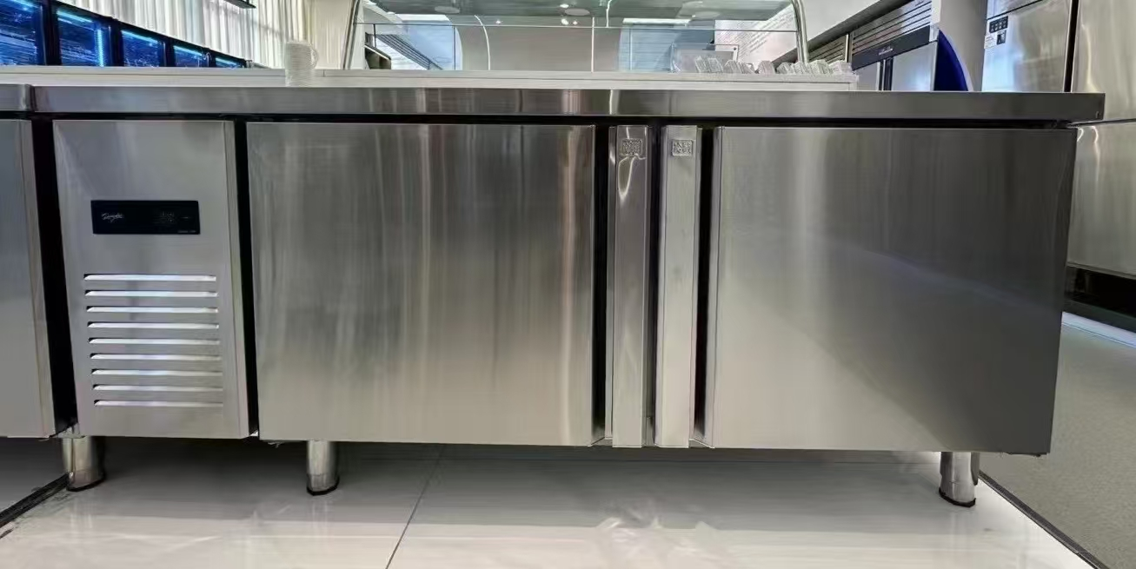
3 | 大型破壁机 | 25L带龙头 1.尺寸：380*320*715mm 2.噪音较低 3.额定功率：3000W；额定电220V/50HZ； 4.电机由慢而快加速，不会瞬间高速，不伤电机，电机使用寿命增强，易损件使用寿命更长 5.开水打豆浆时不会因为蒸汽和刀片转速产生的气压把盖顶开，造成开水溢出，安全系数更高。 6.无加热；加厚PC材质杯体； 7.精钢6叶狼牙刀片； 8.大功率铜芯电机，双轴承密封圈； | 台 | 1 | 2000 | 2000
三 | 主厨烹饪间 |  |  |  |  | 15900
1 | 食堂冰箱 | 长1200mm,宽760mm,高1960mm，容量914L 材质:柜外201无磁不锈钢，柜内304不锈钢 全铜制冷管；全系品牌双压缩机；双箱双控 双系统独立制冷；超强冷冻力； 全框防凝露，中梁加热除霜；高效锁冷； 全系3C认证；一级能耗规格：微电脑控制、多按键设计、操作简便、清晰易读.上罩板凹凸设计，层次分明，美观高雅采用优质不锈钢、钣金成型设备、制冷冷凝机组与压缩机用单独安装板连接固定，降低震动产生的噪音、门体采用自动回归铰链、开门一定角度可自由停顿、关门回归助力 环戊烷聚氨酯整体模具发泡，自动发泡设备、工艺稳定、无氟环保、不锈钢门衬板和内底板均采用模具整体拉伸成型，内底板为圆弧拐角，易清洗，满足卫生标准、品牌压缩机、电机、卷网冷凝器高效散热，全铜管蒸发器、制冷强劲无死角可拆卸门封条、易清洗 1.产品门组件-密封圈灰色卡槽柜体组件-内灰色边框样品中样品中铅、镉、汞、六价铬、多溴联苯、多溴二苯醚含量符合检验依据GB/T 26125-2011,GB/T 26572-2011中的限值要求；所投产品门封条的抗细菌性能、抗霉菌性能符合GB 21551.2-2010《家用和类似用途电器的抗菌、除菌、净化功能抗菌材料的特殊要求》GB 21551.2-2010《家用和类似用途电器的抗菌、除菌、净化功能抗菌材料的特殊要求》对金黄色葡萄球菌，大肠埃希氏菌（大肠杆菌）及长霉等级-黑曲霉，检验结果判定合格。 所投产品按照JB/T7244-2018冷却速度试验的规定，实测温控器设定温度：冷藏2℃，冷冻-20℃，当冷柜柜内温度从25℃降至各测点瞬时温度≤-18℃时，额定总容积≥500L的冷柜持续运行时间＜1.3h；冷藏室各测试点平均温度≥0℃且≤8℃，间室平均温度小于等于3.5℃（提供第三方检测机构出具的具有CMA或CNAS标识的检验检测报告）； 2.冰柜的绝缘电阻泄漏电流电气强度接地电阻符合GB4706.13-2014、GB4706.1-2005、GB/T5226.1-2019标准的检验报告（提供第三方检测机构出具的具有CMA或CNAS标识的检验检测报告）；满足食品冷柜具有GB4706.1-2005、IEC60335-1：2004标准。 | 台 | 1 | 5370 | 5370
2 | 煲汤电磁炉 | 灶夫人双头电磁低汤灶*配50桶 外部尺寸:1400*800*550(650) 额度输入功率：15KW*2 额度电压：380V 防水等级: IP*4 水压范围：100KPa-400kPa 工作频率：17kHz-25KHz 工作环境温度：小于45度 额度频率：50Hz 加热处耐磨黑晶面板，外层加厚不锈钢圈 15KW大功率；4000kg承重 加厚不锈钢外壳； 加热处耐磨黑晶面板，外层加厚不锈钢圈 双层聚能纯铜线盘； 八档磁控开关；数字彩屏显示；德国机芯 精致水龙头；坚固不锈钢脚垫； | 台 | 1 | 4300 | 4300 | 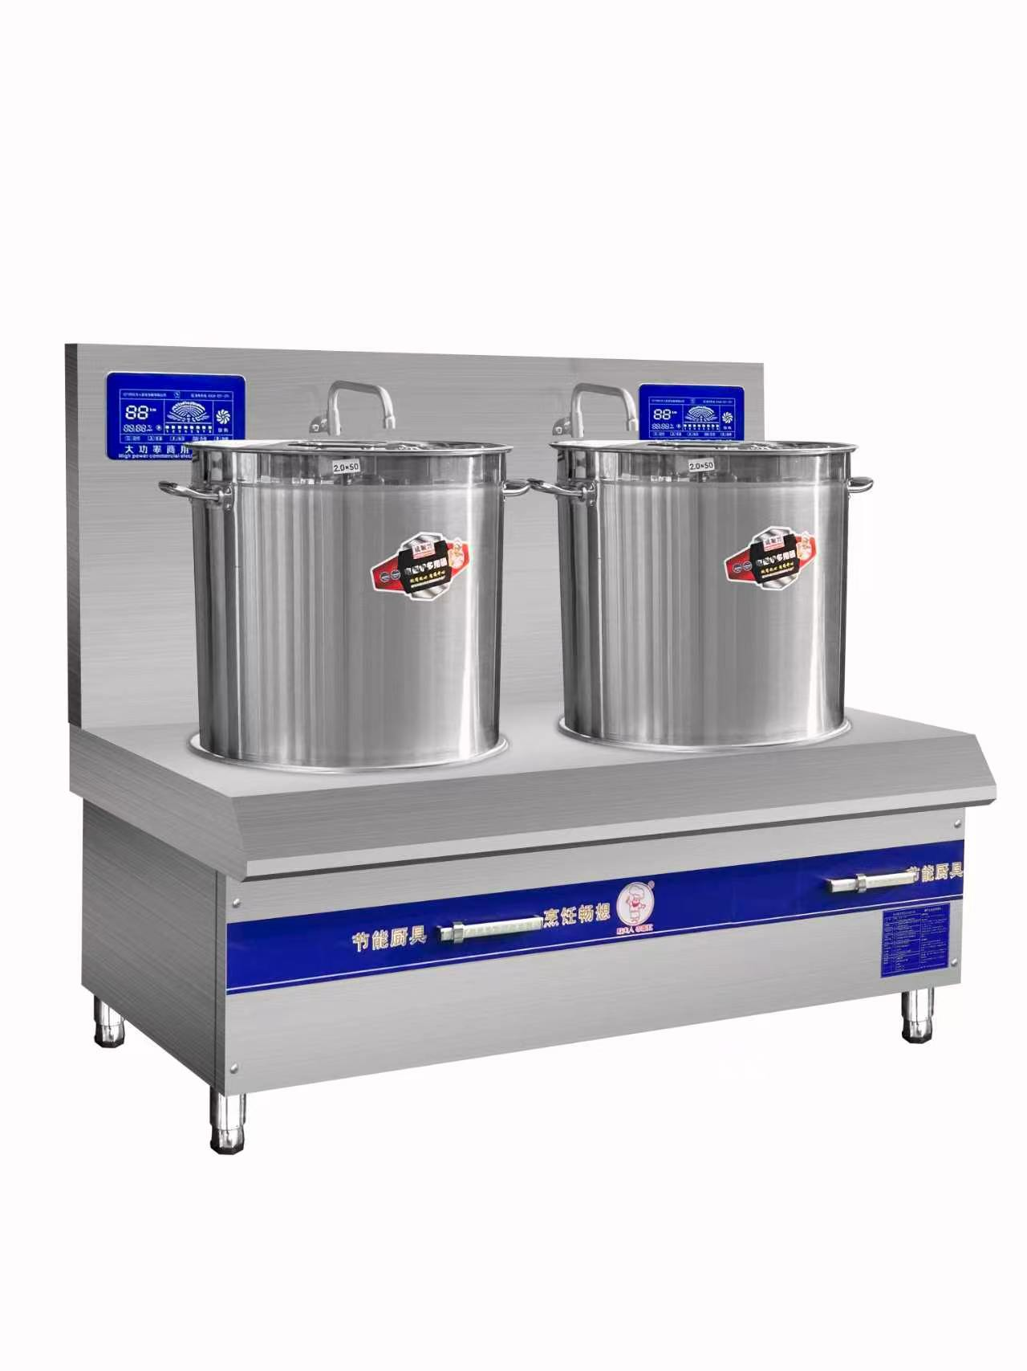
3 | 蒸饭机 | 规格：24盘，电源电压：380V 功率380V/12KW*2；聚氨酯发泡工艺，保卫，节能； 金属机身，加厚不锈钢板，201材质，0.5厚 立体蒸汽循环 新型多气囊嵌入式硅胶门封，渐时式门锁，隔热防烫加厚把手 输入水压：20-300kPa 外壳板材：201不锈钢加厚 0.7mm，整体折弯一体成型 内胆板材：食品级 304 不锈钢 0.6mm，耐蒸汽腐蚀、不生锈 保温层：高密度聚氨酯整体发泡层，厚度 50mm，隔热防烫手、减少能耗 门体：双层密封隔热门，耐高温硅胶加厚密封条，不漏蒸汽；带可视观察玻璃窗 门锁：重型旋转压紧锁，单把手双向压紧，密闭性强 底部：不锈钢积水接水底盘，带排污阀门；底部配可调承重支脚（高度 0–80mm调节） 加热管：不锈钢无缝发热管，防干烧设计 进水规格：DN15 四分自来水自动进水，自带浮球液位控制器，自动补水、缺水断电保护 工作蒸汽温度：常压 98–100℃ 超温保护：110℃自动断电停机 缺水防干烧保护（水位低于加热管立即切断加热电源，声光报警） 超温过热保护、漏电保护、过载断路器 额定工作电流：≈18.23A，配套进线≥4 平方铜芯电缆，空开 32A 三相断路器 排水：底部 DN20 手动排污球阀，每日可排空污水水垢 底部蒸汽均匀循环风道，上下米饭成熟度一致无夹生 内置蒸汽导流板，冷凝水回流水箱，不滴淋饭菜 门体隔热防烫，表面温度≤45℃ | 台 | 1 | 4380 | 4380 | 
4 | 留样柜 | 外形尺寸：600*500*1750 耗电量：1kw/24h 额度电压：220v/50HZ 制冷方式 ：直冷0-20度保鲜；上下双锁设置，数字显示温度；门体：双层中空钢化玻璃门，带防雾电热除雾膜，可视透明，便于检查留样 柜体外壳：加厚 201 不锈钢，厚度 0.6mm；内胆 304 食品级不锈钢，厚度 0.5mm，耐腐蚀、易清洁、符合餐饮卫生标准 底部：不锈钢承重底座，带 4 只万向静音脚轮（2 只带刹车），方便移动、清洁后厨地面 封边：一体发泡聚氨酯保温层，厚度 60mm，高密度隔热，减少能耗，防止柜内温度波动 控温区间：精准可调 0℃～10℃，法定留样锁定运行区间 0～8℃ 控温精度：±0.5℃，数字实时显示柜内温度，屏幕外置柜门 压缩机：商用全封闭静音压缩机，功率 180W，制冷剂 R600a 环保无氟 制冷方式：风冷循环制冷，柜内全域均匀降温，无局部结冰、温差过大问题 散热：背部侧出风散热，不占用后厨过道空间 加热除雾：门框内置电热除雾丝，电压 12V，杜绝玻璃起雾看不清留样 温控配置：微电脑智能数显温控面板，具备温度超温报警、断电记忆功能 超温报警：柜内温度＞8℃持续 5 分钟，声光蜂鸣报警（高分贝 85dB） 断电记忆：断电重启后自动恢复原有设定温度，无需重新调试 分层层架：标配 8 层可抽拉不锈钢网格置物架，每层承重≥30kg 每层分格：每层均匀划分 30 个留样放置位，整机合计 240 个留样工位 层架材质：304 不锈钢一体焊接网格，镂空设计，冷风流通不积水，无卫生死角 排水结构：内胆底部斜坡导流，自带可拆卸塑料接水盘，冷凝水统一收集，不渗漏后厨 照明：柜内 LED 防水冷光灯，门控开关，开门自动亮灯、关门熄灭，低功耗不升温 额定电压：220V/50Hz 民用标准电压 额定输入功率：整机 210W 电源线：国标 3C 认证 1.5 平方三芯电源线，带 10A 国标接地插头 安全防护：整机 IPX4 防水等级，防后厨洒水、蒸汽；漏电保护回路，过载自动断电 锁具：柜门配备专用机械防盗锁，专人管理钥匙，防止无关人员擅自取放留样 | 台 | 1 | 1850 | 1850 | 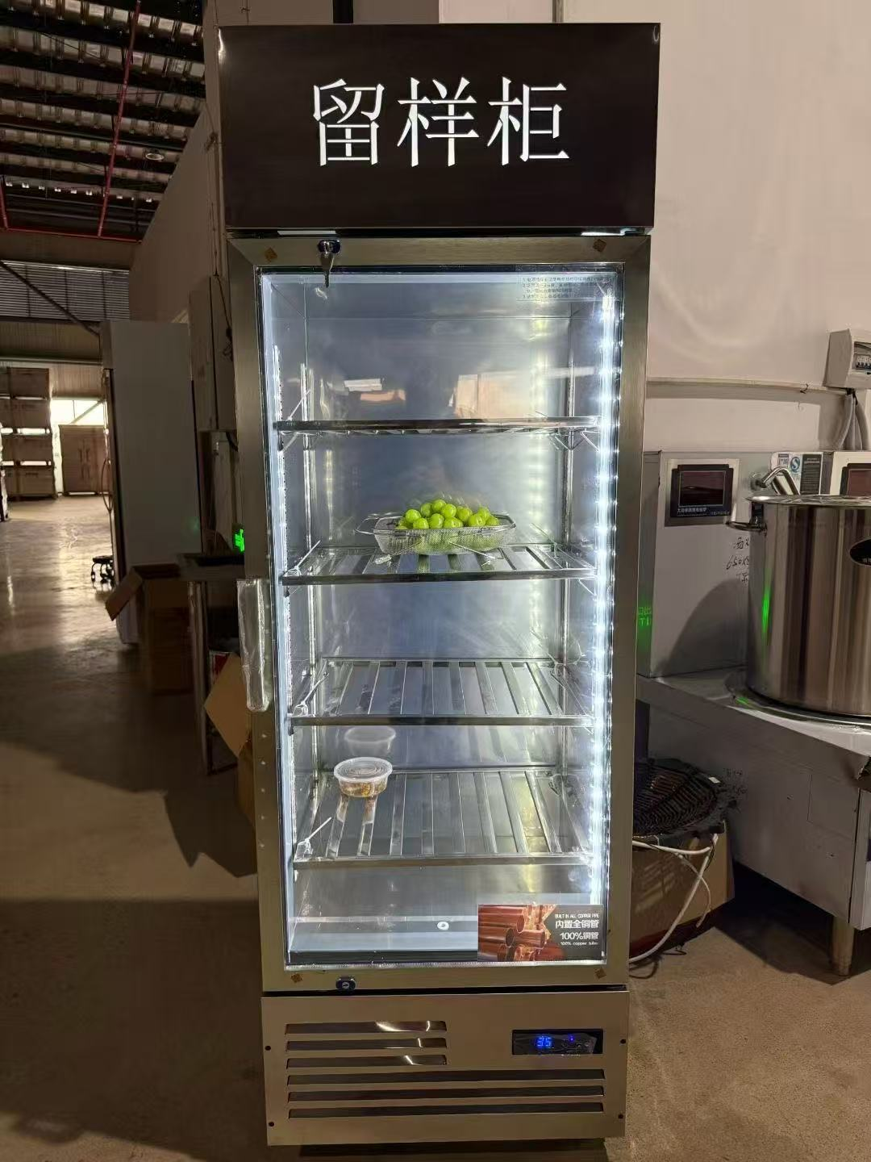
四 | 总计 |  |  |  |  | 67400

